イメージ図 １
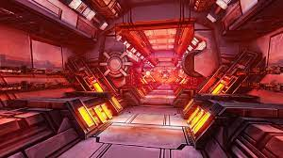
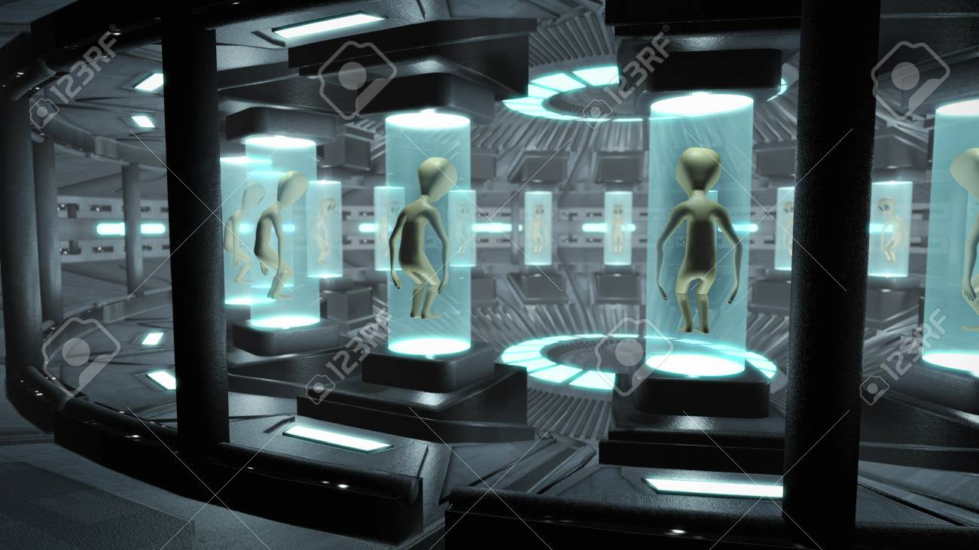

連絡通路 | 捕まえられたカプセルのある部屋
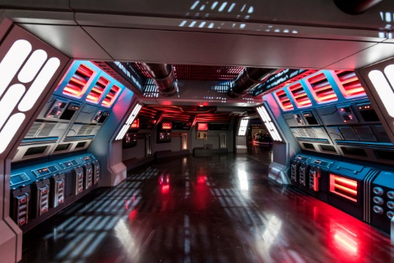

廊下イメージ（床がメタルチック）

イメージ図 ２
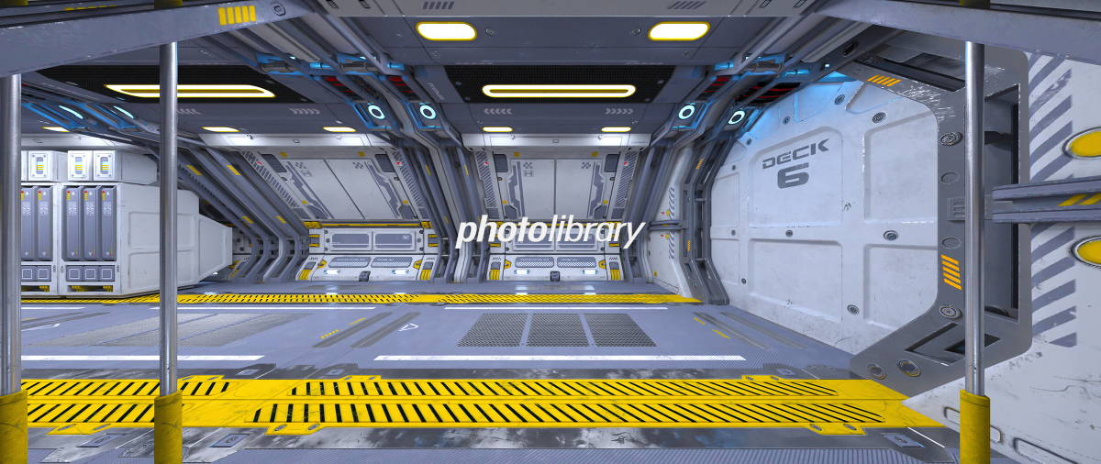

通路↑のを壊れた感じ
・マップ案①のような見た目を壊れたバージョンのような設定

イメージ図 例
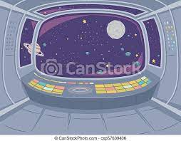
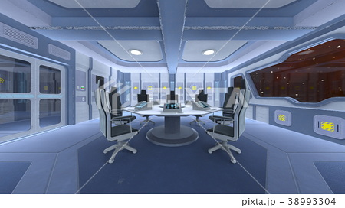

制御室イメージ |  | 会議室イメージ
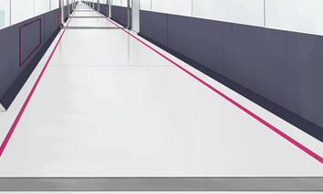
 | ここの画像はADに依頼するときの例

廊下イメージ

